상품제안서
[레노마] 75 솔리드 자동 장우산 | 상품코드: F03895

 |  |  |  |  |  |  | 02-412-0044 | www.easy1.co.kr
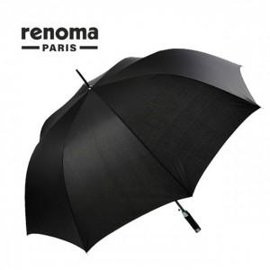 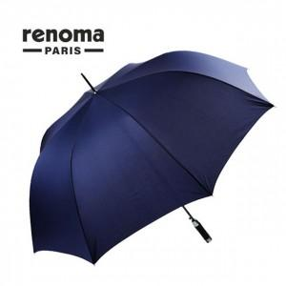

【상세/제작정보】 | 우산집 추가 없을 경우 opp 포장까지만 작업되어 출고됩니다.

【인쇄/포장옵션】 | 실크, 원단인쇄 / 포장불가능

【공급단가】 | 수량 | 100~ | 300~ | 500~ | 1,000~ | 3,000~
*VAT별도 | 단가 | 14,560원 | 14,330원 | 14,000원 | 13,440원 | 12,880원

【상품 URL】 | https://dev.easy1.co.kr:443/src/goods_detail.php?gdno=3895

